Sheet1
1.アプリの作成
.pyで動作するアプリケーションを作成する

2.exe化
■PyInstallerで実行ファイルを作成する
まずはPythonスクリプトを単体の実行ファイルに変換します。

コマンドプロンプトやターミナルを開き、PyInstallerをインストールします。
=========================
pip install pyinstaller
=========================

スクリプトのあるフォルダに移動し、ビルドコマンドを実行します。
=========================
cd フォルダパス（EXE化したいファイルが格納してある場所）
（py -m ）pyinstaller --onefile --noconsole メインファイル名.py
=========================

処理が完了すると、distフォルダの中に実行ファイル（.exe）が生成されます。

■Iconを変更するコマンド
=========================
cd フォルダパス（EXE化したいファイルが格納してある場所）
py -m PyInstaller --onefile --noconsole --icon=アイコンへのパス メインファイル名.py
=========================

3.インストーラー化
■参考サイト
https://qiita.com/Bamboooo/items/7de7703c1a017dd73245

■Inno Setupでインストーラー化する
実行ファイルを「次へ」と進めてインストールできるウィザード形式の形にします。 [1]

フリーソフトのInno Setupをダウンロードしてインストールします。
https://jrsoftware.org/isdl.php
→今回使用したVersion：innosetup-7.1.0-x64.exe

アプリを起動して「Create a new script file using the Script Wizard」を選択します。
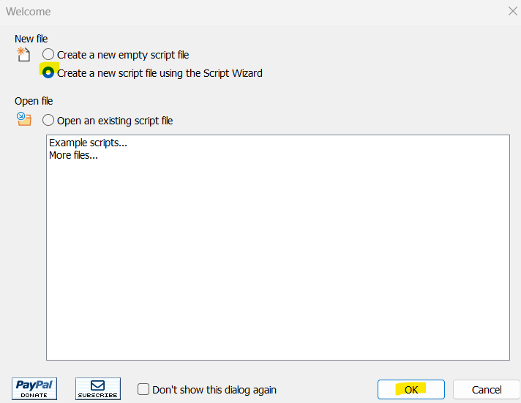
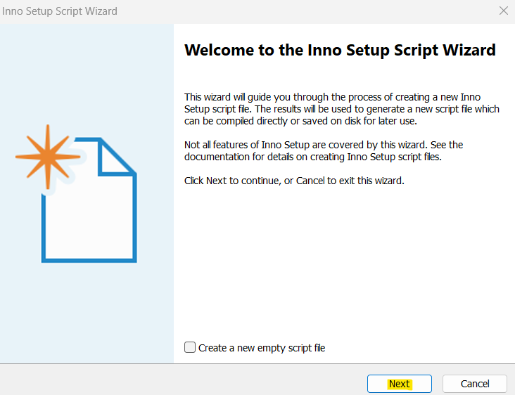
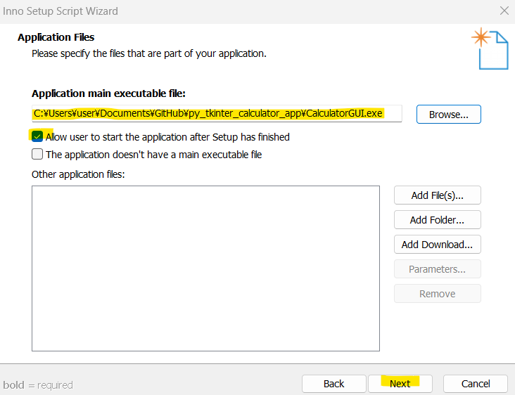
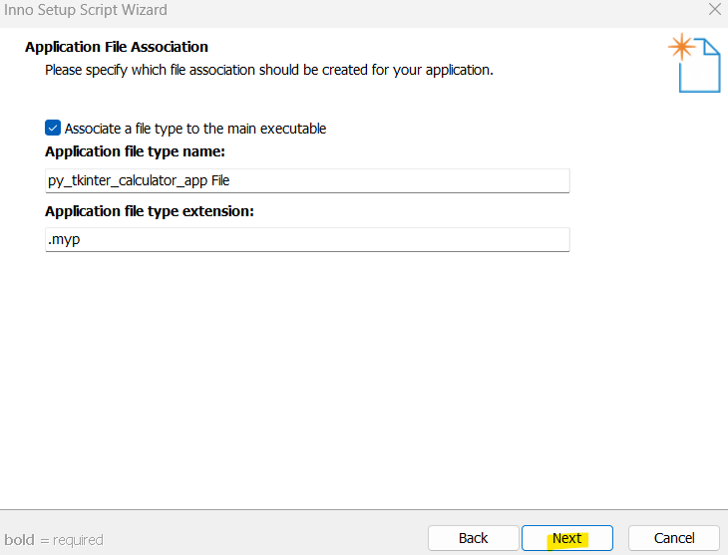

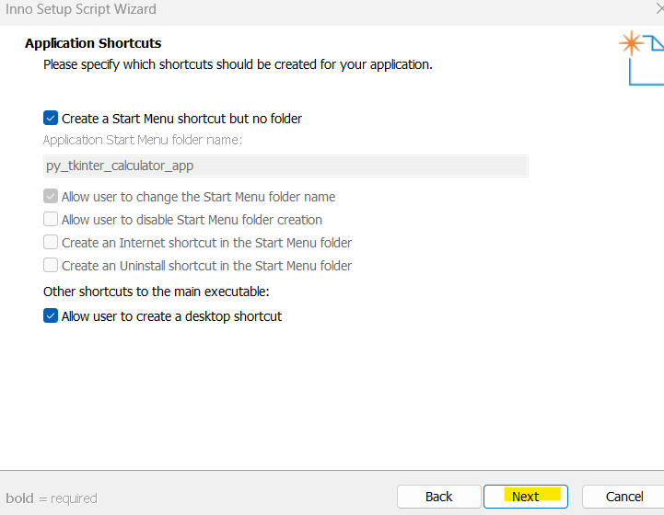
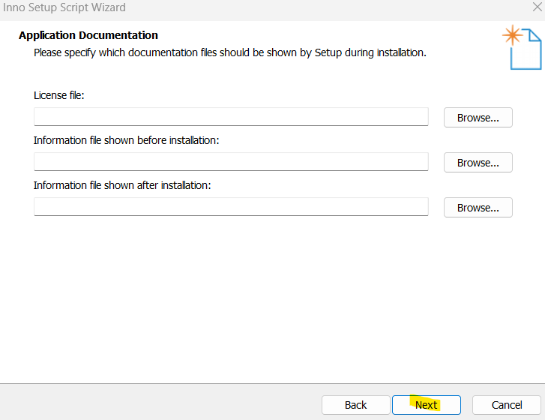
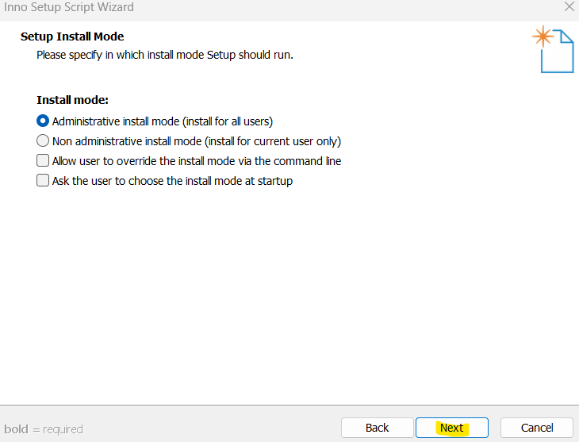
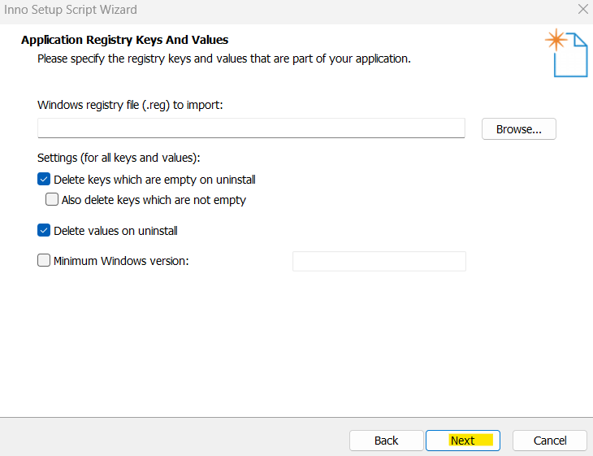

これの説明がないので
よくわからない

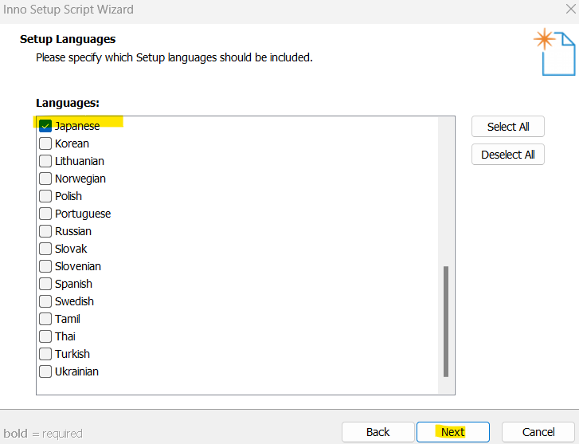
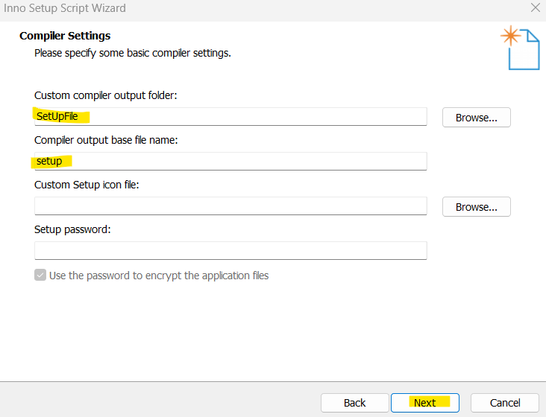
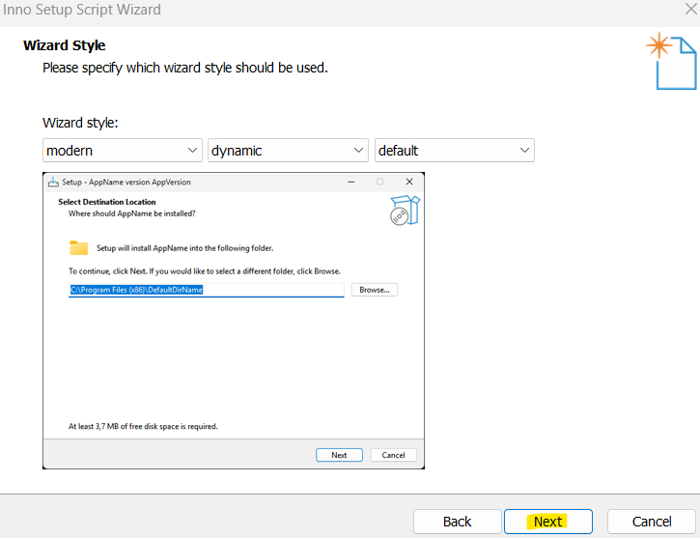
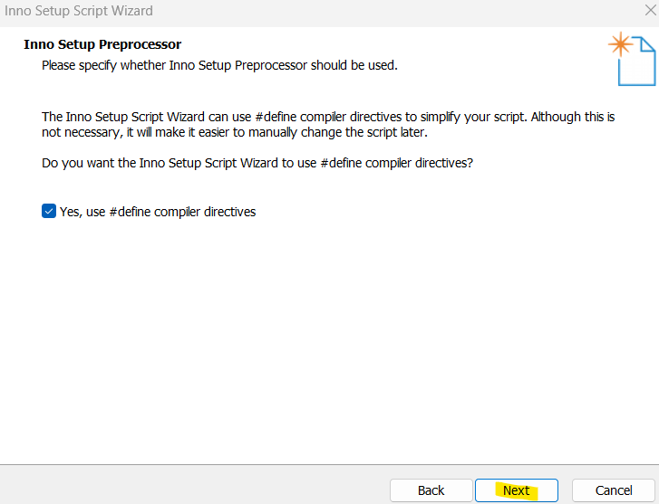

これの説明がないので
よくわからない

以下のファイルが作成できるから実行する

スタートボタンを押し、完了を待つ
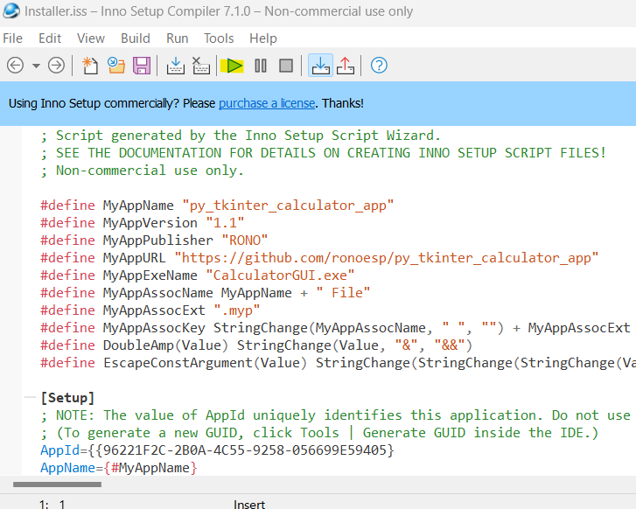

フォルダが作成され、中にインストーラーが格納されている
→これが配布用のインストーラー

インストーラーを実行すると、指定した場所にファイルが作成される
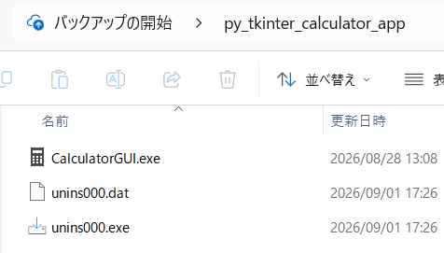

完

